Sheet1
模块 | 数据字段 | 包含字段/颗粒 | 取数来源 | 清洗说明 | 其它说明
历史归档范围收敛 | 每次运转新一轮贴标、预测、采购等操作时，先做一次初始化排除最新不可逆渠道标签对应的listing：已收店、已退市归档、清货中 |  |  |  | 不可逆转
渠道listing贴标 | 渠道级标签-时间段 | 父体ASIN级、子体ASIN级 | 规则滚动计算 | 1. IPD项目款（新品准入/退市标准，未交接之前项目内闭环） 2. 开售时间距今，上市≤90天=导入期；90–180天=成长窗；>180天=成熟期 | 子体继承父体
渠道listing贴标 | 渠道级标签-季节属性 | 子体ASIN级 | 商品主数据 | 四季、春夏、秋冬 | SKU品级固定定义，各渠道子体ASIN自动继承。
归集商品标签 | 商品标签-季节属性 | SKU级 | 商品主数据 | 四季、春夏、秋冬
渠道listing贴标 | 渠道级标签-价值分档 | 前置收敛：IPD项目款/导入期观察 规则计算 D人工诊断: F退市、E限期拯救、C维持 非D销量分档: A头部、B中坚、C维持 | 规则计算 销量取自领星，近60天去季节化日均销量 毛利率取自财务，近2月利润表 | 渠道级父体ASIN各一套判定标准，采用日销分档+利润强制进D人工审核，子体继承父体。 AMZ-US示例：销量＜10或利润率＜12%（强制不达标进D） AMZ-UK示例：销量＜3或利润率＜12%（强制不达标进D） AMZ-EU示例：销量＜3或利润率＜12%（强制不达标进D） 。。。 | 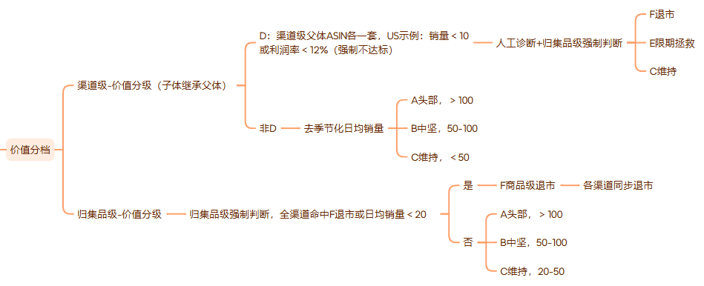
归集商品标签 | 商品标签-价值分档 | 前置收敛：IPD项目款/导入期观察 规则计算：A头部、B中坚、C维持、F品级退市 | 规则计算 | 1.若全渠道命中IPD项目款/导入期，则品级IPD项目款/导入期观察。 2.若全渠道命中F退市，则品级F退市。 3.品级归集后二次判断，采用日销＜20强制F退市，并同步各渠道退市。 4.非退市根据销量分档
渠道listing贴标 | 渠道级标签-近期趋势 | 衰退、增长、平稳、衰退观察 | 规则计算 推送人工诊断和销售预测中人工纠偏环节(listing生命周期） | 每个父体计算，子体继承父体： 销量趋势变化率 = (近4周去季节化均值 − 前4周去季节化均值) ÷ 前4周去季节化均值 相对市场表现 = 销量趋势变化率 − 同窗口季节指数变化率 相对表现 ≥+10% 标“增长”；介于 −10% 至 +10% 标“平稳”；低于 −10% 标“衰退观察” | 
归集商品标签 | 商品标签-近期趋势 | 衰退、增长、平稳、衰退观察 | 规则计算 品级只作退市参考,预测备货由渠道级驱动 | 直接继承归集中的销量占比最高的渠道级趋势标签（剔除清货）
归集商品标签 | 商品标签-采购属性 | 正常/暂停/停采 | 通过上述标签维度综合判定商品采购属性
销售预测-预测方式分流 | 规则预测/人工提报/停止预测 | 1.IPD项目款/导入期listing：人工提报预测和项目目标管理 2.非AMZ渠道业务：人工提报及业务目标管理 3.退市清货listing：停止预测，只作收尾已有库存，另行项目管理。 4.AMZ销售规则预测范围：仅预测A头部、B中坚、C维持、E限期拯救 |  |  | D档只用作商品贴标作业的过程单元
AMZ销售规则预测 | 子体父体ASIN映射关系 | 子体ASIN、父体ASIN、标准SKU、国家、渠道（平台-店铺-站点）、开卖日期 | 领星-销售listing | 初始化+人工检查维护 | 需固定，销量聚合和份额分配依赖这关系
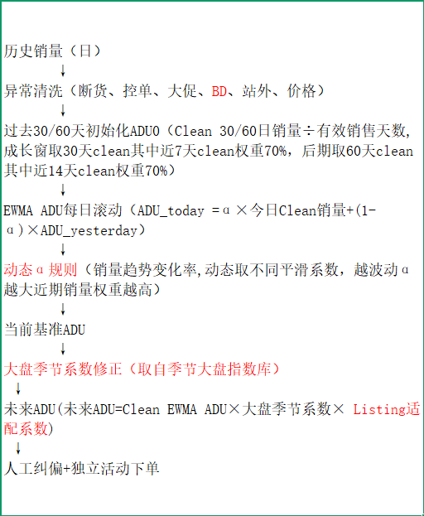 | 父体ASIN变更关系 | 国家、渠道（平台-店铺-站点）、首次父ASIN、后继父ASIN | 清洗领星数据识别 | 滚动维护，首次父ASIN在固定关系映射表，如人工提报活动中后继父ASIN数据需要映射回来首次父ASIN | 差评移除不计入变更（父体ASIN和子体ASIN相同） | 输出父体日级预测ADU
 | 子体父体ASIN基础信息 | 上架节点、上架标题、类型编号及商品类型、星级、评论数量、BSR排名 | 领星+人工维护 | 基本固定类型编号及商品类型（用作取用流量季节系数） | 子体继承父体
 | 季节大盘指数库-含季节运营规则 | 类型编号及商品类型、季节属性、每月季节系数 | 规则制定+人工维护 | 唯一键：类型编号 SeasonFactor季节系数=目标月份指数÷当前月份指数 | 基本固定
 | Listing适配系数 | 父体ASIN级 | 规则计算：暂行依据BSR排名和销量组合分层匹配不同适配系数 | 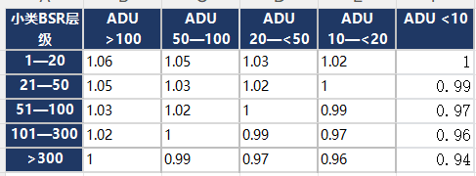 | 暂行仅AMZ-US取用？
 | 子体ASIN历史日级销量 | 子体ASIN级 | 领星-销量统计 | 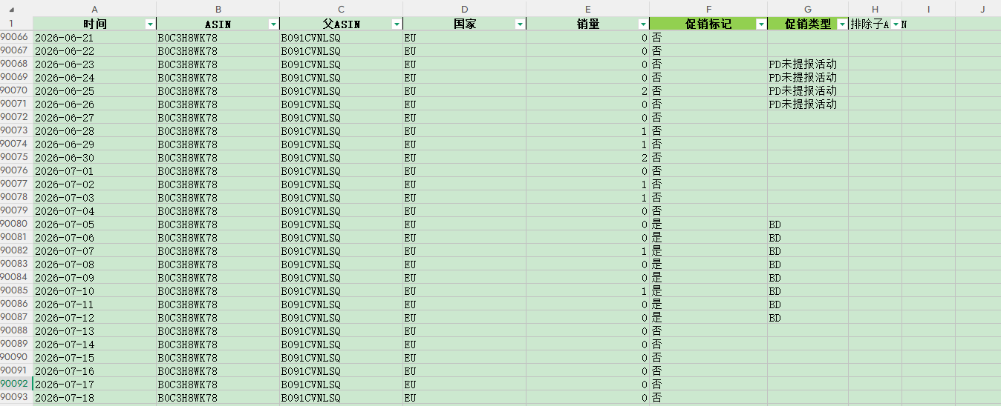 | 如开卖日期后的日期有空值则说明当天销量0
 | 子体ASIN历史日级销量标记 | 子体ASIN级 | 人工提报表+规则回溯标记成当日标记 | 示例：20260820汇总-历史标记（标记范围8.05-8.19） | 
 | 人工活动提报 | 子体ASIN级 | 人工提报表+规则回溯标记成当日提报 | 示例：20260820汇总-未来规划日均销量（提报范围8.20起） PS:活动提报父体销量需要剔除清货的子变体销量 | 
 | 初始ADU0(ADU_yesterday) | 父体ASIN级 | 规则计算 | 初始化 ADU0（只在数据截点计算一次） - 成长窗：近 30 个日历日有效 Clean ADU 与其中近 10 个日历日有效 Clean ADU；`初始化ADU0 = 40% × 全窗 + 60% × 近期`。 - 后期：近 45 个日历日有效 Clean ADU 与其中近 20 个日历日有效 Clean ADU；`初始化ADU0 = 30% × 全窗 + 70% × 近期`。 - 若近期窗没有任何有效 Clean 日，不把它视为零，而是回退为全窗 Clean ADU。 | 每次重新初始化、随后按日递推： 每次运行只计算一次 Clean `ADU0`，并令第一个预测日的 `Yesterday ADU = ADU0`；不沿用上一次预测文件中的未来值。
 | 动态α规则 | 父体ASIN级 | 规则计算 （销量趋势变化率,动态取不同平滑系数，越波动α越大近期销量权重越高） | 1.销量趋势变化率TrendRate = （近4周去季节化均值−前4周去季节化均值）/ 前4周去季节化均值 2.动态α规则(如下表） 稳定，0.1 变化，0.2 剧烈变化，0.35(提示人工审核？） | 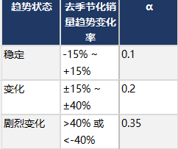
父体预测ADU（最终结果） ↓ 修正调和低销量不稳定的子体销售预测（调优份额占比，避免非主卖子体滞销库存） ↓ 子体ADU=父体ADU*子体调优后占比份额 | 父体预测ADU→分配至子体ADU | 子体销量占比父体内份额（含调优） | 领星-销量统计+规则计算 |  | 父体日级销量使用固定关系表中子体集合约束进行归集 | 输出子体日级预测ADU
 | 人工审核调整 | 每日子体ASIN级预测ADU（取用版） | 审批确认选择 | 人工复核父体/子体预测ADU，如有调整说明原因提交申请 | 迭代预测规则，减少需人工修正次数 | 输出每日子体ASIN级预测ADU（取用版）
采购计划 | 商品基础数据及映射关系 | 聚合SKP SKP SKC 首版SKU 新增各版SKU 历史款N货盘SKU 尺码 颜色 性别 商品品名 季节属性 工艺属性 | 商品主数据 |  | 1.版本SKU库要完整齐全，否则计算会缺漏库存和销量 2.各版本SKU需要映射关系，首版SKU为聚合匹配唯一键
 | 商品基础数据分类 | 下单单位（IPD/PMC） 首单年月 是否翻单过 可供供应商集合 首次开卖日期 共享AMZ店铺及共享渠道（区分清货和非清货）下单MOQ约束条件 | 数据归集清洗和判断
 | 归集商品标签 | 正常/暂停/停采 | 商品标签-采购属性
 | 广州大仓在库库存 | 同时导出同一时间的报告库并依次清洗（详见sheet 2)，领星报告+手工稽查表 |  | 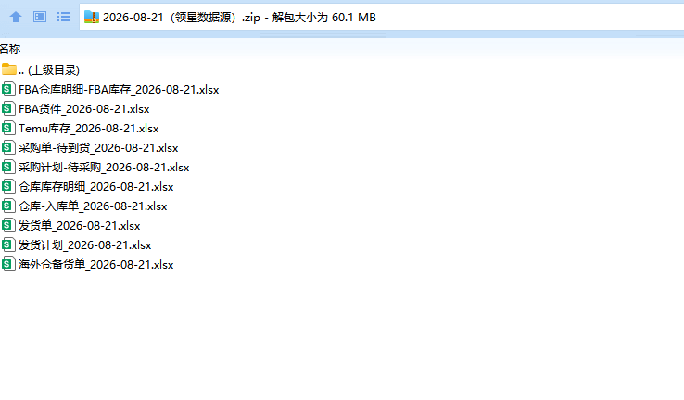 | 更细节的操作请见VIDEO示范，含国内虚拟仓
 | 广州大仓在途库存
 | 本次下单后大仓仓途总库存
 | 各渠道仓库途总库存 | AMZ、海外仓、美客多、日本乐天、国内旺店通、OMB仓
 | 本次下单后全盘仓途总库存
 | 加权备货天数DOS（参考） |  | 公式
 | 全渠道需求缺口汇总 |  | 公式
 | 本次采购预下单 |  | 人工
 | 本次下单备注 |  | 人工
 | 近期历史销量DOS（对照） |  | 公式
AMZ渠道需求缺口 | AMZ渠道基础信息及映射关系 | 子体ASIN、父体ASIN、标准SKU、首版SKU、国家、渠道（平台-店铺-站点）、开卖日期、季节属性、类型编号及商品类型、星级、当下listing负责人、下单单位（IPD/PMC）、是否泛欧、店铺标记 | 领星+人工维护+商品数据系统 | 各渠道数据接口抓取
 | 子体ASIN级采购标签 | 正常/暂停/停采 | 1. 最新渠道级标签-价值分档 2. 人工修正 | 停采：退市、差评移除 暂停：限期拯救、人工修正 正常： A头部、B中坚、C维持、IPD项目款/导入期观察 | 已清完的下架归档不再显示
 | 变体SKC级分层标签 | 爆/畅/平/低/清货/新品期 | 规则计算 | 各AMZ站点标准不同
 | 本次备货在库水位 |  | 规则计算 | 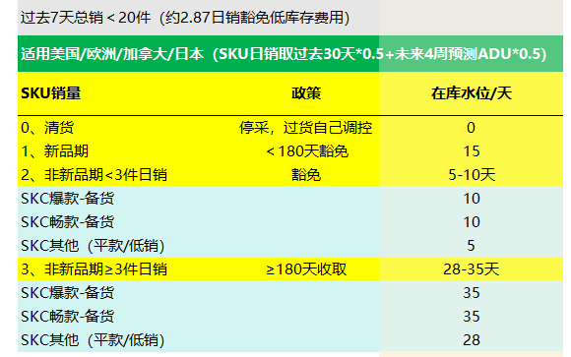
 | 本次备货覆盖预测天数 |  | 规则计算
 | 本次备货预测起始/截止日期 |  | 规则计算
 | AMZ渠道FBA仓在库-子体ASIN级 | 同时导出同一时间的报告库并依次清洗（详见sheet 2)，领星报告+手工稽查表 |  |  | 更细节的操作请见VIDEO示范
 | AMZ渠道FBA仓在途-子体ASIN级
 | 子体ASIN的FBA销量 | 近7天、近30天、近3月、近半年、去年同期 | 领星-销量统计 | 从历史日级销量按不同时间窗口聚合 | 各仓周转标签，FBA库存库龄另行过程管理
 | 是否含规则预测 | 是/否
 | 预测取用版本 | 规则预测/人工提报
 | 子体日级预测ADU | 取数
 | 本次覆盖预测总需求 |  | 规则计算
 | 本次需求缺口 |  | 规则计算 | 需求-库存
非AMZ渠道需求缺口 | 各渠道负责人出模板填写，协调负责人-许哲震
过货计划（调拨计划） | AMZ渠道基础信息及映射关系
 | 子体ASIN级过货标签 | 正常过货/差评移除/清货过货/清货不过货
 | 货件接驳计算
 | 物流时效
 | 物流起运量约束
 | 入库配置费（5的倍数)
 | 版本库存识别
 | 备货在库水位
 | 本次过货覆盖预测天数
 | 本次过货预测起始/截止日期
 | 共享店铺
 | 可用在仓库存（剩余）
 | 待入库
 | 销量占比
 | 实际销量
 | 预测销量

Sheet2
仓库 | 领星报表导出 | 导出路径 | 领星入口截图 | 取数字段 | 最终数据输出结果
广州仓 | 1、仓库库存 | 仓库-库存明细-仓库库存-本地仓9个 （剔除虚拟工厂仓，南沙辅料仓，不良品仓） |  | 仓库库存=可用量+可用锁定量 采购在途（已转PO单）=待到货量（含待上架入库）+次品量（已入库重下架返修未转新PR单） | 仓库库存=可用量+（可用锁定量-FBA申发差异量）+良品量+稽查待入库（手工添加，刘勇辉） 采购在途=待到货量+次品量+待采购量（留意SCM的PR是否已审批，未审批部分要导出来加入采购在途，一般不存在，商品部PR单不用看）
 | 2、入库单 | 仓库-入库单 |  | 良品量（如组合作业中/多平台退货质检中...) 状态选：待入库 仓库选：本地仓9个
 | 3、采购计划 | 采购-采购计划 |  | 计划采购量 ①状态选：待采购 ②计划编号重复需删除字段【是否组合产品】为“否”数据
 | 4、FBA货件 | FBA-FBA货件 |  | 申发差异（FBA在途和仓库可用锁定重叠部分） ①货件类型选：STA ②货件状态选：WORKIN

仓库 | 领星报表导出 | 导出路径 | 领星入口截图 | 取数字段 | 最终数据输出结果
FBA仓 | 1、FBA库存明细 | 仓库-FBA库存明细 |  | 1、FBA可售+待调仓+标发在途+计划入库+入库中 2、追索历史MSKU库存，MSKU历史存在，最新库存明细不存在，需提取出来加入新库存（差评移除） | FBA在库 = FBA可售+待调仓 FBA在途 = 标发在途+计划入库+入库中+FBA货件新增MSKU发货量
 | 2、FBA货件 | FBA-FBA货件 |  | 校验FBA货件MSKU，FBA库存明细报表是否缺失，缺失MSKU和发货量加入FBA在途

仓库 | 领星报表导出 | 导出路径 | 领星入口截图 | 取数字段 | 最终数据输出结果
OBM_Temu | 1、Temu库存 | 平台仓-Temu库存 |  | 仓内可用+仓内暂不可用+已发货 | 在库库存 =仓内可用 在途库存 = 仓内暂不可用+已发货

